Sheet1
ID | Test Scenario | Pre-condition | Test Steps | Test Data | Expected results | Actual results | Priority | Status | Attchment
TC01 | Login với valid credentials | User tồn tại trong hệ thống | 1. Truy cập https://www.saucedemo.com/ 2. Nhập username 3. Nhập password 4. Click Login | Username: standard_user Password: secret_sauce | Redict: /inventory.html Hiển thị danh sách sản phẩm | Redict: /inventory.html Hiển thị danh sách sản phẩm | High | Pass
TC02 | Login với password sai | User tồn tại trong hệ thống | 1. Truy cập https://www.saucedemo.com/ 2. Nhập username 3. Nhập password sai 4. Click Login | Username: standard_user Password: secret1_sauce | Hiển thị error:"Epic sadface: Username and password do not match any user in this service" | Hiển thị error:"Epic sadface: Username and password do not match any user in this service" | High | Pass
TC03 | Login với username sai | User tồn tại trong hệ thống | 1. Truy cập https://www.saucedemo.com/ 2. Nhập username sai 3. Nhập password 4. Click Login | Username: standard_user1 Password: secret_sauce | Hiển thị error:"Epic sadface: Username and password do not match any user in this service" | Hiển thị error:"Epic sadface: Username and password do not match any user in this service" | High | Pass
TC04 | Login với username và password sai | User tồn tại trong hệ thống | 1. Truy cập https://www.saucedemo.com/ 2. Nhập username sai 3. Nhập password sai 4. Click Login | Username: standard_user1 Password: secret_sauce1 | Hiển thị error:"Epic sadface: Username and password do not match any user in this service" | Hiển thị error:"Epic sadface: Username and password do not match any user in this service" | High | Pass
TC05 | Login với user bị khóa | User bị khóa | 1. Truy cập https://www.saucedemo.com/ 2. Nhập username sai 3. Nhập password 4. Click Login | Username: locked_out_user Password: secret_sauce | Hiển thị error:"Epic sadface: Sorry, this user has been locked out.e" | Hiển thị error:"Epic sadface: Sorry, this user has been locked out.e" | High | Pass
TC06 | Login để trống username | User tồn tại trong hệ thống | 1. Truy cập https://www.saucedemo.com/ 2. Bỏ trống username 3. Nhập password 4. Click Login | Username: Password: secret_sauce | Hiển thị error:"Epic sadface: Username is required" | Hiển thị error:"Epic sadface: Username is required" | High | Pass
TC07 | Login để trống password | User tồn tại trong hệ thống | 1. Truy cập https://www.saucedemo.com/ 2. Nhập username 3. Bỏ trống password 4. Click Login | Username: standard_user Password: | Hiển thị error:"Epic sadface: Password is required" | Hiển thị error:"Epic sadface: Password is required" | High | Pass
TC08 | Login để trống username và password | User tồn tại trong hệ thống | 1. Truy cập https://www.saucedemo.com/ 2. Bỏ trống username 3. Bỏ trống password 4. Click Login | Username: Password: | Hiển thị error:"Epic sadface: Username is required" | Hiển thị error:"Epic sadface: Username is required" | High | Pass
TC09 | Login username với khoảng trắng " " | User tồn tại trong hệ thống | 1. Truy cập https://www.saucedemo.com/ 2. Nhập username và nhập khoàng trắng " " 3. Nhập password 4. Click Login | Username: standard_user" " Password: secret_sauce | Tự động xóa khoảng trắng và redict /inventory.html | Hiển thị error:"Epic sadface: Username and password do not match any user in this service" | Medium | Fail
TC10 | Login username với khoảng trắng " " | User tồn tại trong hệ thống | 1. Truy cập https://www.saucedemo.com/ 2. Nhập username 3. Nhập password và nhập khoàng trắng " " 4. Click Login | Username: standard_user Password: secret_sauce " " | Tự động xóa khoảng trắng và redict /inventory.html | Hiển thị error:"Epic sadface: Username and password do not match any user in this service" | Medium | Fail
TC11 | Login với username có ký tự đặc biệt | User tồn tại trong hệ thống | 1. Truy cập https://www.saucedemo.com/ 2. Nhập username có ký tự đặc biệt 3. Nhập password 4. Click Login | Username: ' OR 1=1 -- Password: secret_sauce | Không login được, không crash hệ thống Hiển thị error:"Epic sadface: Username and password do not match any user in this service" | Hiển thị error:"Epic sadface: Username and password do not match any user in this service" | High | Pass
TC12 | Logout xong bấm back lại vào trang inventory | Login thành công và redict vào trang inventory.html | 1. Truy cập https://www.saucedemo.com/ 2. Nhập username 3. Nhập password 4. Click Login 5. Click Menu 6. Click Logout 7. Click Back | Username: standard_user Password: secret_sauce | Không redict vào trang inventory Hiển thị error:"Epic sadface: You can only access '/inventory.html' when you are logged in." | Không redict vào trang inventory Hiển thị error:"Epic sadface: You can only access '/inventory.html' when you are logged in." | High | Pass
TC13 | Không login truy cập trực tiếp vào URL | Không login | 1. Truy cập https://www.saucedemo.com/inventory.html | https://www.saucedemo.com/inventory.html | Không redict vào trang inventory Hiển thị error:"Epic sadface: You can only access '/inventory.html' when you are logged in." | Không redict vào trang inventory Hiển thị error:"Epic sadface: You can only access '/inventory.html' when you are logged in." | High | Pass
TC14 | Kiểm tra UI khi load trang login |  | 1. Mở trang login |  | Hiển thị đầy đủ logo, 2 input field, Button Login, Footer | Hiển thị đầy đủ logo, 2 input field, Button Login, Footer | Low | Pass
TC15 | Kiểm tra tính năng "X" đóng error message | Đã có error hiển thị | 1. Trigger error 2. Click X |  | Error message biến mất, user có thể thử lại | Error message biến mất, user có thể thử lại | Low | Pass | 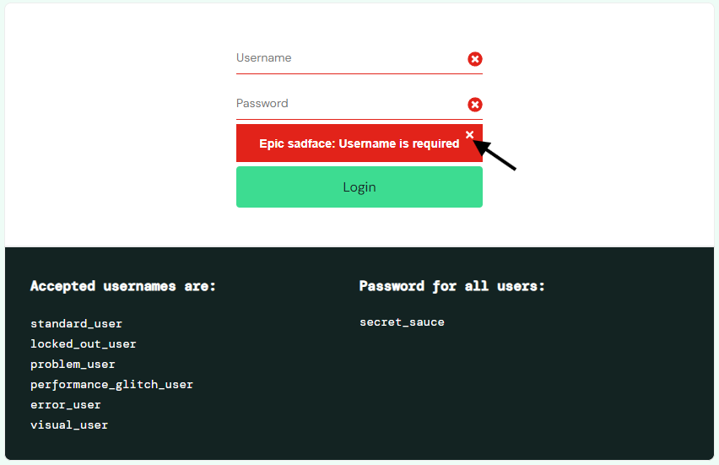 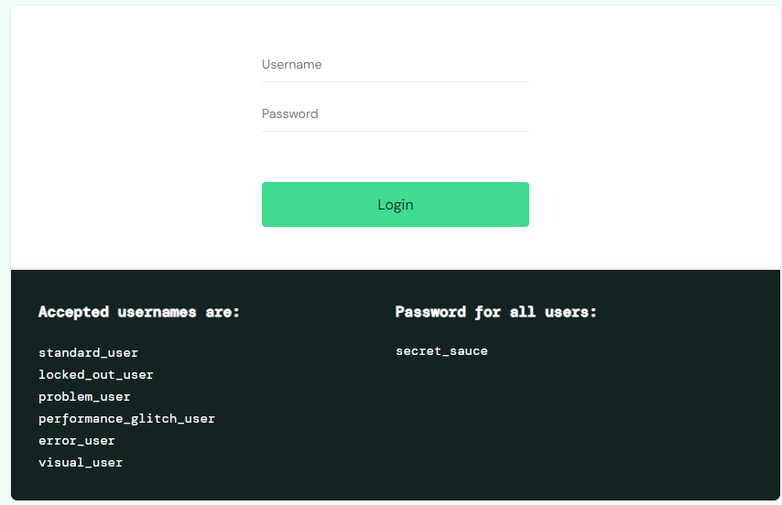
TC16 | Login với username và password đúng nhưng chỉ nhấn Enter | User tồn tại trong hệ thống | 1. Truy cập https://www.saucedemo.com/ 2. Nhập username 3. Nhập password 4. Click Enter | Username: standard_user Password: secret_sauce | Redict: /inventory.html Hiển thị danh sách sản phẩm | Không redict vào trang inventory Không hoạt động | Medium | Fail

